TomatesCorp
Ejemplo # 2: Popeye Canning tiene un contrato para recibir 60,000 libras de tomates maduros a 7 centavos de dólar por libra, con los cuales produce jugo de tomate enlatado, así como pasta de tomate. Los productos enlatados se empacan en cajas de 24 latas. Una lata de jugo requiere una libra de tomates frescos y una lata de pasta solo requiere 1/3 de libra. La participación de mercado de la compañía se limita a 2,000 cajas de jugo y 6,000 cajas de pasta. Los precios de mayoreo de la compañía por caja de jugo y de pasta son de 18 y 9 dólares, respectivamente.
 | Objetivo | Maximizar ganancias
Funcion objetivo |  | Zmax = 16.32x + 8.44y

 | Variables en juego |  | Restricciones
 | X | Cantidad de jiugo a producir | Cantidad de cajas a producir |  |  | x <= 2000
 |  |  | Cantidad de cajas pasta a producir |  |  | y <= 6000
 | Y | Cantidad de pasta a producir | No negatividad |  |  | x >= 0 && y >=0
 |  |  | Libras de tomate |  |  | 24x + 8y <= 60000

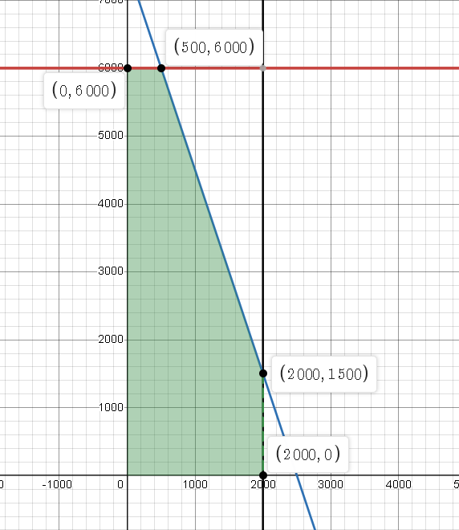
 |  |  |  | Resultados
 |  |  |  | X | y | Z(max)
 |  |  |  | 0 | 6000 | 50640
 |  |  |  | 500 | 6000 | 58800
 |  |  |  | 2000 | 1500 | 45300
 |  |  |  | 2000 | 0 | 32640

Aladin
Ejemplo # 1: Un fabricante de alfombras posee en bodega 500kg de hilo de seda, 400kg de hilo de plata y 225kg de hilo de oro. Desa fabricar dos tipos de alfombras: A y B. Para las alfombras tipo A necesita 1kg de hilo de seda y 2kg de hilo de plata. Para las de tipo B, 2kg de hilo de seda, 1kg de hilo de plata y 1kg de hilo de oro. Cada alfombra tipo A se vende en 2,000 euros y las de tipo B en 3,000 euros.
Restricciones |  |  |  |  | Funcion objetivo
Hilo seda |  | x + 2y <=500 |  |  | Z(max) = 2000x + 3000y
Hilo plata |  | 2x+y<=400
Hilo oro |  | y <= 225
No negatividad |  | x >= 0 && y > 0

Datos
Variables |  | H. de Seda | H. de Plata | H. de oro | Ganancias
X |  | 1 | 2 | 0 | 2000
Y |  | 2 | 1 | 1 | 3000
 | 500 | 400 | 225
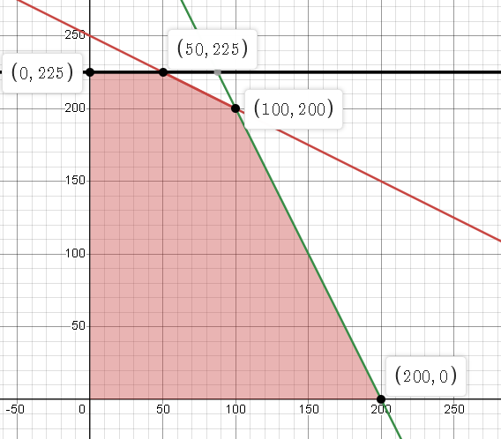

 |  | RESULTADO
 |  | X | Y
 |  | 0 | 225 | 675000
 |  | 50 | 225 | 775000
 |  | 100 | 200 | 800000
 |  | 200 | 0 | 400000

Hard&Soft
Ejemplo # 1: Actualmente se encuentra liderando un proyecto de innovación tecnológica enfocado a agilizar los procesos dentro de una importante empresa de consumo masivo y los principales recursos necesarios para el buen funcionamiento del mismo son unidades de hardware (H) y software (S). Se ha estudiado minuciosamente el impacto positivo de cada uno de estos elementos y se ha llegado a la conclusión que cada uno impacta de manera diferente en la agilidad de los procesos; H mejora la productividad en 5 puntos, mientras que S lo mejoran en 10 puntos. Se han presupuestado $400 y se conoce que cada H cuesta $20 y las unidades de S $30. Para arrancar el proyecto se necesitan como mínimo 1 unidad H y 2 unidades S; su proveedor le ha expresado que únicamente cuenta con 8 unidades de H y 10 de S. ¿Qué propuesta llevaría ante gerencia general para alcanzar la mayor mejora en productividad dentro de la compañía?
Estudio de caso n1

 |  | Analisis del problema

 |  | Objetivo | Maximizar Productividad |  |  | Variables de decision |  | Sea X el numero de harwares comprados

 |  |  |  |  |  |  |  | Sea Y el numero de Softwares comprado
 | datos
 | Variables | Costos | Minimo | Maximo | Mejora
 | X | 20 | 1 | 8 | 5
 | Y | 30 | 2 | 10 | 10
 | Total | 600

 |  | Funcion objetivo
 |  | Zmax = 5X + 10Y

 | Restricciones |  |  |  |  |  |  | Comprobacion
 | Presupuesto |  | 20 X + 30 Y <= 600 |  |  |  |  | X | Y
 | Maximo de harware |  | X <= 8 |  |  |  |  | 1 | 10 | 105
 | Maximo de software |  | Y <=10 |  |  |  |  | 8 | 10 | 140
 | Minimos de hardwares |  | X >= 1 |  |  |  |  | 8 | 2 | 60
 | Minimo de softwares |  | Y >= 2 |  |  |  |  | 1 | 2 | 25

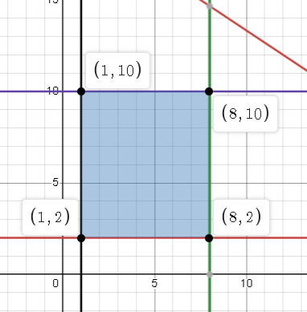
 |  | Solucion del problema
 |  | https://www.desmos.com/calculator/soycyvwejq |  |  |  |  |  | Respuesta
 |  |  |  |  |  |  | D | Para poder agilizar los procesos dentro de la empresa se ha determinado que comprando 8 hardware y mejorando 10 procesos de softwares se puede maximizar la eficiencia en la empresa

Sheet3
aa

Ejemplo # 1: La gerencia de mercadeo en conjunto con la gerencia de ventas han decidido descatalogar completamente del mercado una presentación de cervezas distribuidas en el país. Esto ha generado un exceso en la capacidad de producción por lo que esta deberá de ser distribuido entre las otras 3 cervezas restantes del portafolio.
Ventas indica que las cobertura que se puede llegar a tener con las cervezas 1 y 2 exceden la tasa máxima de producción; mientras que las oportunidades con la cerveza 3 se limitan a 20 cajas por semana. La ganancia unitaria para cada uno de los productos es de $50, $20 y $25.
¿Qué plan de producción propone seguir durante la semana? Considera los siguientes aspectos técnicos de producción.

 | Datos
 | Procesos | x1 | x2 | x3 |  | funcion objetivo | Restricciones
 | fermentacion | 9 | 3 | 5 | 500 | 50x1 + 20x2 + 25x3 | produccion de cervez x3 | x3 <= 20
 | mauracion | 5 | 4 | 0 | 350 |  | Proceso de fermentacion | 9x1 + 4x2 + 5x3 <= 500
 | llenado | 3 | 0 | 3 | 150 |  | Proceso de maduracion | 5x1 +4x2 + 0x3 <=350
 | ganancias | 50 | 20 | 25 |  |  | Proceso de llenado | 3x1 + 0x2 + 3x3 <=150

 |  |  |  |  |  |  |  | 9x | 4y | 5z | 500
 |  |  |  |  |  |  |  | 5 | 3 | 0 | 350
 |  |  |  |  |  |  |  | 3 | 0 | 3 | 150

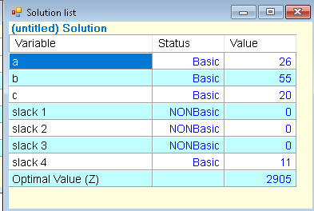
Estimado gerente,
Espero este correo le encuentre bien,
He concluido, despues de haner estudiado las necesidades y capacidades de produccion, que:
Resultados: Trabajando las maquinarias al 100% y maximizando las ganancias puedo con felicidad notificarle que: Al producir 26 x1, 55x2 y 20x3 mejoraran considerablemente las ganancias .
atte: Alexander Vado

SolterosSA
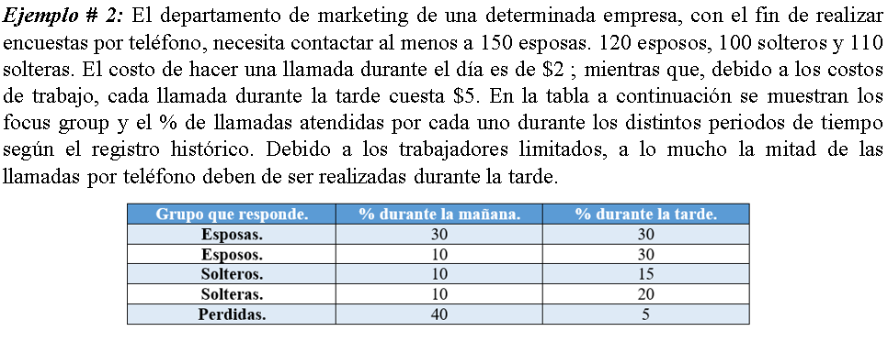

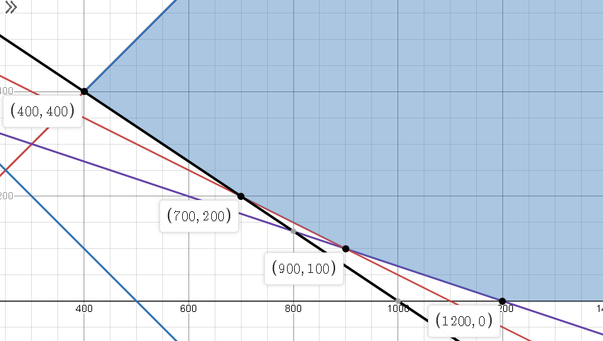
 | Objetivo= |  | Minimizar costos

 |  | Variables de decision |  |  |  |  |  |  | Funcion objetivo
 |  | X | Maniana |  |  |  |  |  | Zmin = 2X + 5Y
 |  | Y | Tarde

 |  | Tabulacion de datos
 |  | Datos | Esposas | Esposos | Solteras | Solteros | Perdidas
 |  | X | 30 | 10 | 10 | 10 | 40
 |  | Y | 30 | 30 | 15 | 20 | 5
 |  |  | 150 | 120 | 110 | 100

Restricciones
Limite de llamadas |  |  | X >= Y |  |  |  |  | Comprobacion de datos
llamadas de los esposos |  |  | X >= Y |  |  |  |  | X | Y | total
llamadas de los esposas |  |  | 0.1x + 0.3y >= 120 |  |  |  |  | 400 | 400 | 2800
llamadas de los solteros |  |  | 0.1x + 0.15y >= 110 |  |  |  |  | 700 | 200 | 2400
llamadas de los solteras |  |  | 0.1x + 0.2y >= 100 |  |  |  |  | 900 | 100 | 2300
 |  |  |  |  |  |  |  | 1200 | 0 | 2400

 |  |  |  |  | Solucion
 |  |  |  |  | Para poder minimizar los costos $2300 se realizaran 900 llamadas por la maniana y 100 por la tarde

TuberiasSC
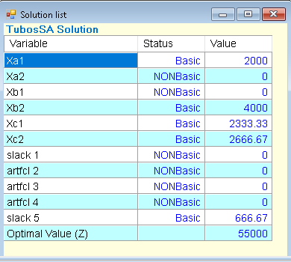
Ejemplo # 3: Steel Company produce tres tamaños de tubos: A, B, C que son vendidos, respectivamente en $10, $12 y 9$ por pie. Para fabricar cada pie del tubo A se requieren 0.5 minutos de tiempo de procesamiento sobre un tipo particular de maquina de modelado. Cada pie del tubo B requiere 0.45 minutos y cada pie del tubo C requiere 0.6 minutos. Después de la producción, cada pie de tubo, sin importar el tipo requiere 1 onza de material de soldar. El costo total se estima en $3, $4 y $4 por pie de los tubos respectivamente. Para la siguiente semana, la compañía ha recibido pedidos excepcionalmente grandes que totalizan 2000 pies del tubo A, 4000 pies del tubo B y 5000 pies del tubo C. como solo se dispone de 40 horas de tiempo de maquina esta semana y solo se tienen en inventario 5500 onzas de material de soldar, el departamento de producción no podrá satisfacer esta demanda que requiere un total de 97 horas de tiempo de maquina y 11000 onzas de material de soldar. No se espera que continúe esta demanda tan alta. Por lo tanto, en lugar de expandir la capacidad de las instalaciones de producción, la gerencia esta considerando la compra de algunos de estos tubos a proveedores de Japón a un costo de entrega de $6 por pie del tubo A, $6 por pie del tubo B y $7 por pie del tubo C. Como gerente del departamento de producción se le ha pedido hacer recomendaciones respecto a la cantidad de producción de cada tipo de tubo y la cantidad de compra a Japón para satisfacer la demanda y maximizar las ganancias de la compañía. La siguiente tabla presenta la información correspondiente.

Objetivo: Maximizar ganancias |  |  |  | Variable | Tubos
Variables de decision | Xij | Donde | I = Tipo de tubo (i= A, B, C) |  | Xa1 | Xa2 | Xb1 | Xb2 | Xc1 | Xc2 | Limite | Restricciones
 |  |  |  | T. Maquinas | 0.5 |  | 0.45 |  | 0.6 |  | 2400 | Materia prima | Xa1 + Xb1 + Xc1 <=5500
 |  |  | j = producir(1) comprar(2) | Material | 1 |  | 1 |  | 1 |  | 5500 | total de tubos Xa | Xa1 + Xa2 = 2000
 |  |  |  | Ganancias | 7 | 4 | 8 | 6 | 5 | 2 |  | Total tubos Xb | Xb1 + Xb2 =4000
 |  |  |  | Demanda | 2000 |  | 4000 |  | 5000 |  |  | Total de tubos Xc | Xc1 + Xc2 =5000
Ganancia de produccion |  |  |  |  |  |  |  |  |  |  |  | Tiempo en maquina |  | 0.5Xa1 + 0.45Xb1 + 0.6Xc1 <=2400
7Xa1 + 4Xa2 + 8Xb1 + 6Xb2 + 5Xc1 + Xc2

